info o sebe
INFO O MNE
Volám sa Maroš. Baví ma šport, konkrétne futbal, florbal ale rád si aj zalyžujem. Rád vybehnem do prírody ako môžete vidieť aj na obrázku.
Rád trávim voľný čas s mojimi kamošmi z triedy a aj s frajerkou Lenkou. Dôkazom toho je náš naplanovaný výlet na Maltu kde pôjdeme v máji. Veľmi sa na to teším.
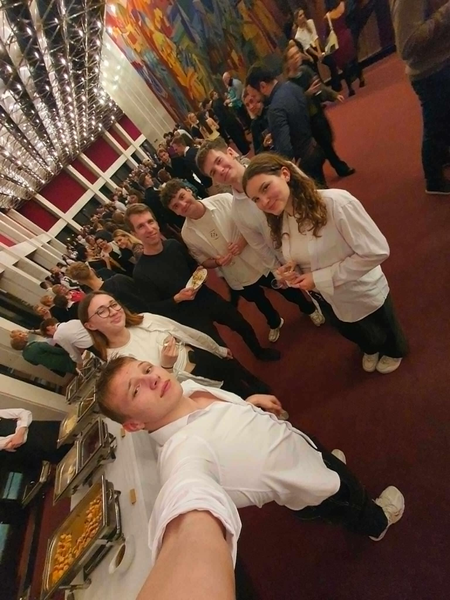
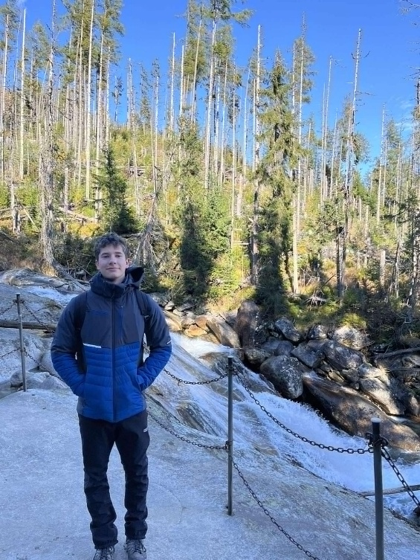
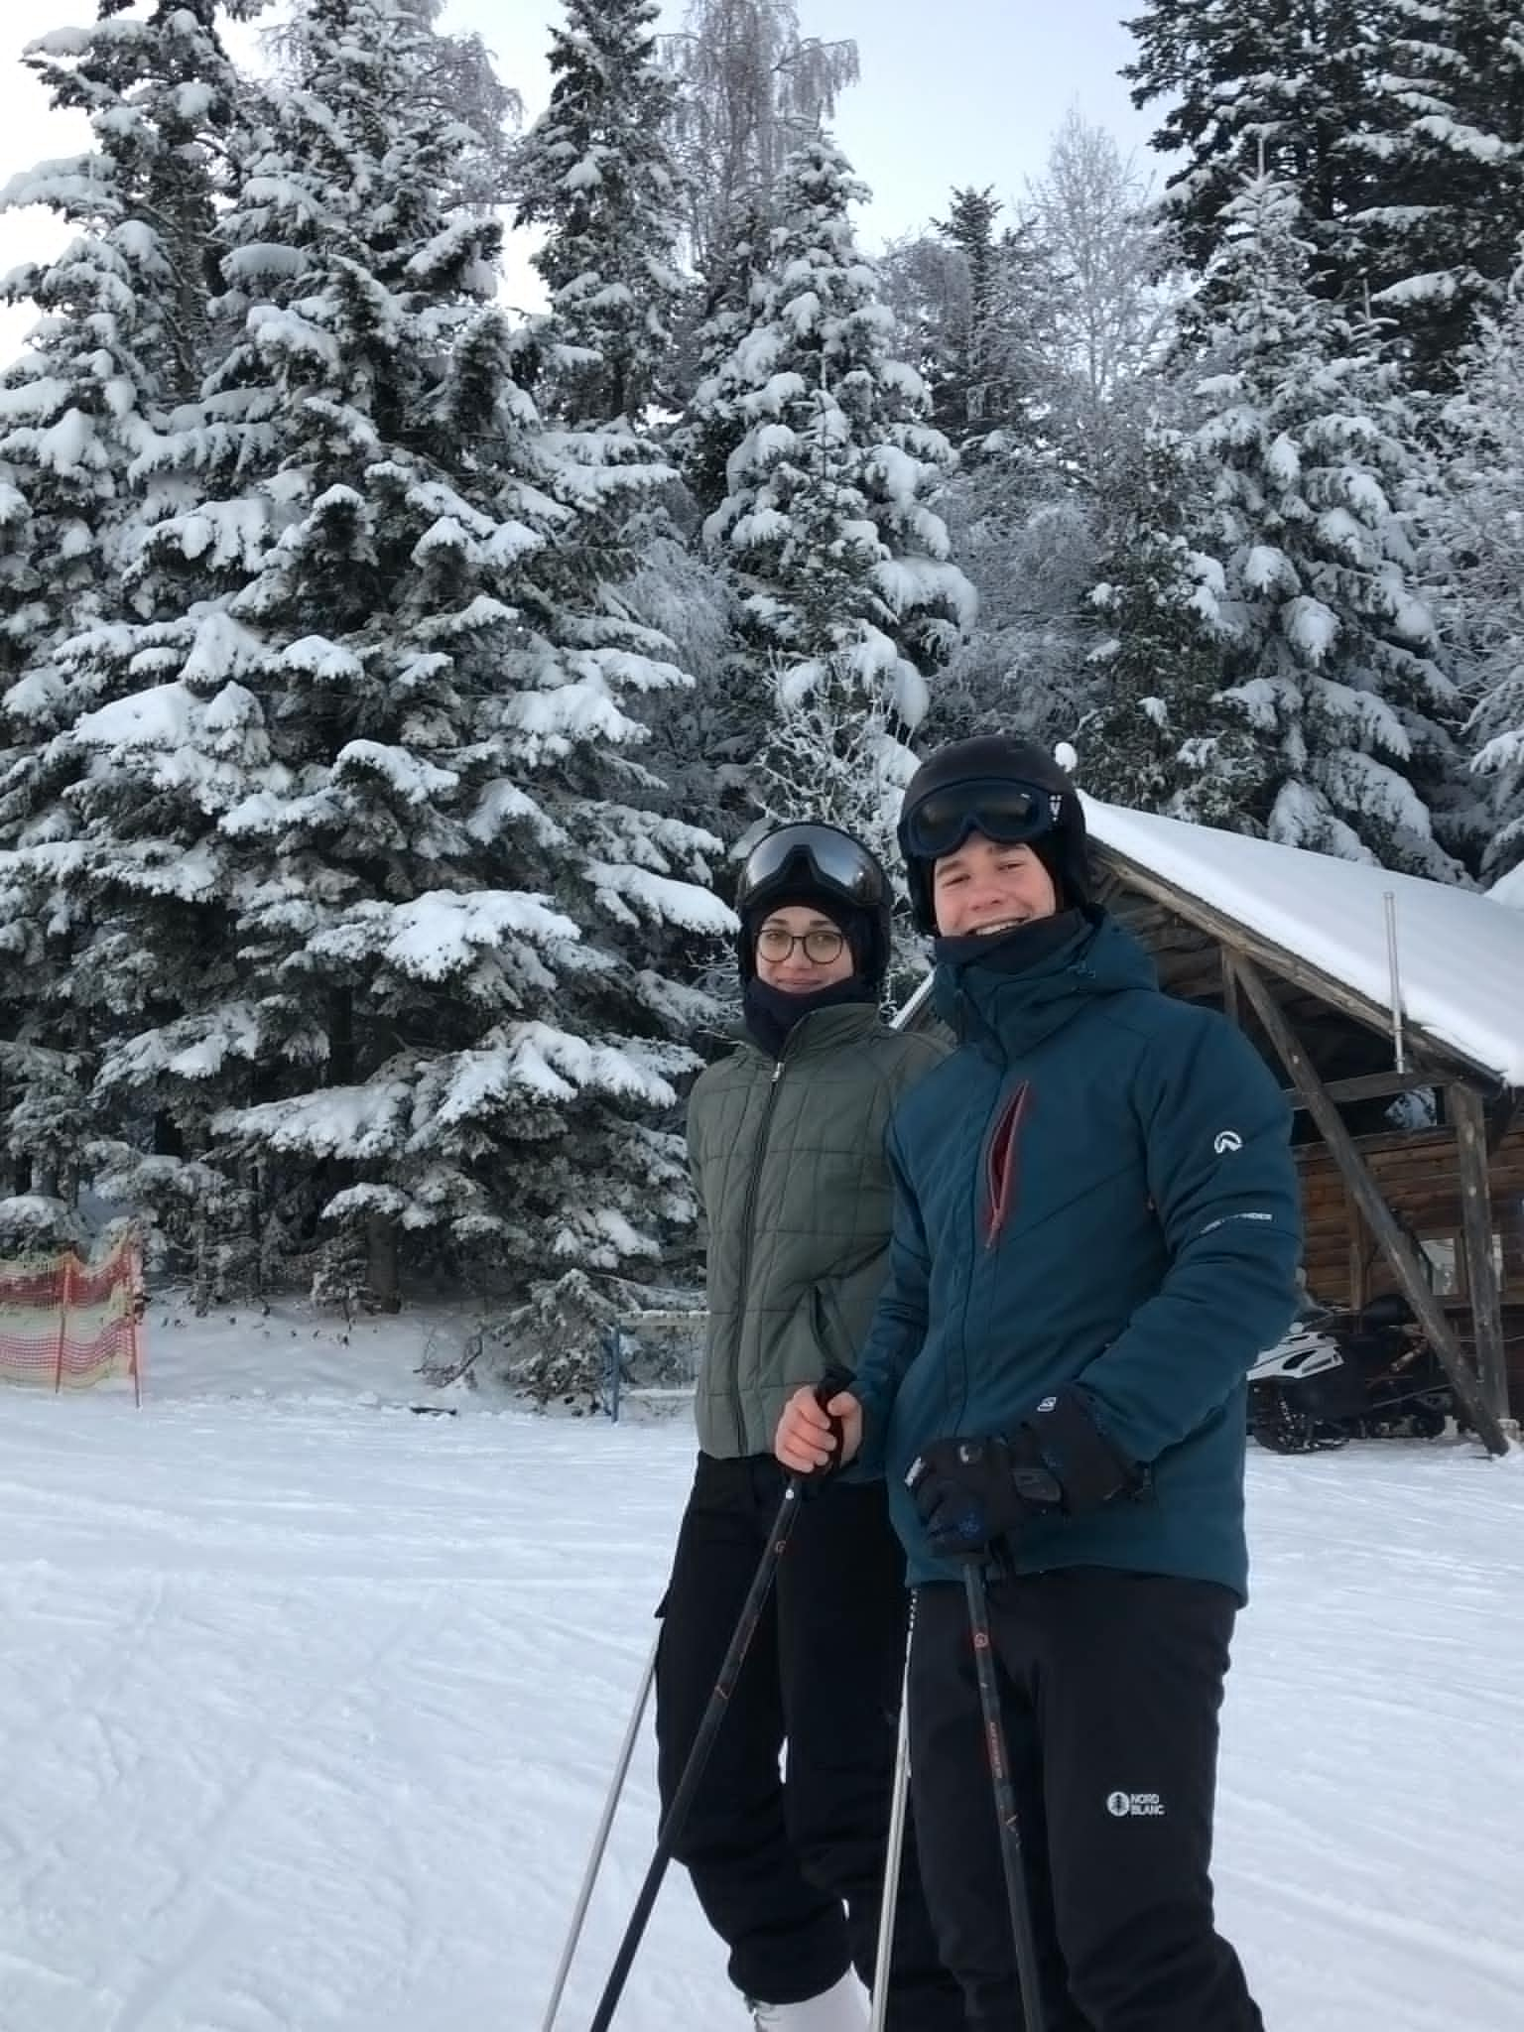

ŠTATISTICKY SPRACOVANÝ 1. súbor
p. č. | počet zápasov
1 | 31
2 | 34 | Počet zápasov |  |  |  |  |  | počet odohraných zápasov
3 | 30
4 | 37 | CHARAKTERISTIKY POLOHY: |  | CHARAKTERISTIKY ROZPTÝLENIA: |  |  | p. č. |  | početnosť
5 | 35 |  |  |  |  |  | 1 | 31 | 2
6 | 38 | Aritmetický priemer | 32.166666667 | Variačné rozpätie | 19 |  | 2 | 34 | 4
7 | 32 | Modus | 35 | Priemerná absolútna odchýlka | 3.7444444444 |  | 3 | 30 | 2
8 | 35 | Median | 34 | Rozptyl | 21.872222222 |  | 4 | 37 | 2
9 | 35 | Geometrický priemer | 31.772227572 | Smerodajná odchýlka | 4.7567254263 |  | 5 | 35 | 7
10 | 34 | Harmonický priemer | 31.312207308 | Variačný koeficient | 14.787747439 | (vyjadrený v percentách) | 6 | 38 | 2
11 | 35 | Minimálna hodnota | 19 |  |  |  | 7 | 32 | 2
12 | 31 | Maximálna hodnota | 38 |  |  |  | 8 | 29 | 1
počet odohraných zápasov
13 | 37 |  |  |  |  |  | 9 | 36 | 2
14 | 32 |  |  |  |  |  | 10 | 28 | 1
15 | 34 |  |  |  |  |  | 11 | 27 | 2
16 | 29 |  |  |  |  |  | 12 | 19 | 1
17 | 34 |  |  |  |  |  | 13 | 21 | 1
18 | 35 |  |  |  |  |  | 14 | 25 | 1
počet odohraných zápasov
19 | 36
20 | 36
21 | 38
22 | 28
23 | 27
24 | 35
25 | 35
26 | 19
27 | 21
28 | 30
29 | 27
30 | 25

počet odohraných zápasov
počet odohraných zápasov

ŠTATISTICKY SPRACOVANÝ 2. súbor
p. č. | počet gólov
1 | 27
2 | 22 | Počet gólov |  |  |  |  |  | počet gólov
3 | 21
4 | 19 | CHARAKTERISTIKY POLOHY: |  | CHARAKTERISTIKY ROZPTÝLENIA: |  |  | p. č. |  | početnosť
5 | 19 |  |  |  |  |  | 1 | 27 | 1
6 | 19 | Aritmetický priemer | 18.5 | Variačné rozpätie | 17 |  | 2 | 22 | 1
7 | 18 | Modus | 10 | Priemerná absolútna odchýlka | 3.6266666667 |  | 3 | 21 | 1
8 | 17 | Median | 12 | Rozptyl | 19.098888889 |  | 4 | 19 | 3
9 | 16 | Geometrický priemer | 16.431676725 | Smerodajná odchýlka | 4.4449377121 |  | 5 | 18 | 1
10 | 16 | Harmonický priemer | 14.594594595 | Variačný koeficient | 24.026690336 | (vyjadrený v percentách) | 6 | 17 | 1
11 | 14 | Minimálna hodnota | 10 |  |  |  | 7 | 16 | 2
12 | 14 | Maximálna hodnota | 27 |  |  |  | 8 | 14 | 2
13 | 13 |  |  |  |  |  | 9 | 13 | 1
14 | 12 |  |  |  |  |  | 10 | 12 | 4
15 | 12 |  |  |  |  |  | 11 | 11 | 6
16 | 12 |  |  |  |  |  | 12 | 10 | 7
počet gólov
počet gólov
17 | 12
18 | 11
19 | 11
20 | 11
21 | 11
22 | 11
23 | 11
24 | 10
25 | 10
26 | 10
27 | 10
28 | 10
29 | 10
30 | 10

počet gólov
počet gólov

graf kolerácie
p. č. | počet odohraných zápasov | počet gólov
1 | 31 | 27
2 | 34 | 22 | Koeficient korelácie: | Vyhodnotenie: slabá závislosť (nezávislosť)
3 | 30 | 21 | 0.28567991305
4 | 37 | 19
5 | 35 | 19
graf kolerácie
 | 0 |  | 0
 | 31 |  | 27
 | 34 |  | 22
 | 30 |  | 21
 | 37 |  | 19
 | 35 |  | 19
 | 38 |  | 19
 | 32 |  | 18
 | 35 |  | 17
 | 35 |  | 16
 | 34 |  | 16
 | 35 |  | 14
 | 31 |  | 14
 | 37 |  | 13
 | 32 |  | 12
 | 34 |  | 12
 | 29 |  | 12
 | 34 |  | 12
 | 35 |  | 11
 | 36 |  | 11
 | 36 |  | 11
 | 38 |  | 11
 | 28 |  | 11
 | 27 |  | 11
 | 35 |  | 10
 | 35 |  | 10
 | 19 |  | 10
 | 21 |  | 10
 | 30 |  | 10
 | 27 |  | 10
 | 25 |  | 10
6 | 38 | 19
7 | 32 | 18
8 | 35 | 17
9 | 35 | 16
10 | 34 | 16
11 | 35 | 14
12 | 31 | 14
13 | 37 | 13
14 | 32 | 12
15 | 34 | 12
16 | 29 | 12
17 | 34 | 12
18 | 35 | 11
19 | 36 | 11
20 | 36 | 11
21 | 38 | 11
22 | 28 | 11
23 | 27 | 11
24 | 35 | 10
25 | 35 | 10
26 | 19 | 10
27 | 21 | 10
28 | 30 | 10
29 | 27 | 10
30 | 25 | 10

